Worksheet
GRAFICOS AEREOS
Clientes Villatours

2019-07-01 - 2019-07-31
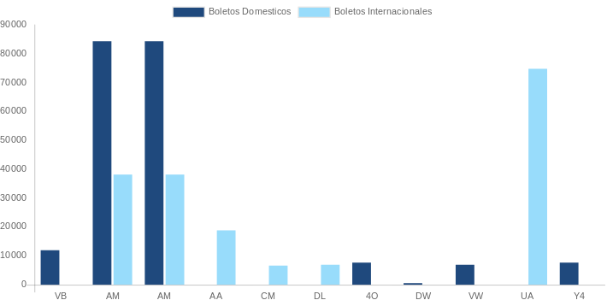

AEROLINEA | CANT | TARIFA/Pesos | %Part
AEROENLACES NACIONALES, S.A. DE C.V. | 3 | 5,888 | 1.75%
AEROMEXICO | 19 | 60,150 | 17.87%
INTERJET - ABC AEROLINEAS,S.A. DE C.V. | 4 | 8,276 | 2.46%
LINK CONEXION AEREA, S.A. DE C.V. | 2 | 5,038 | 1.50%
VOLARIS | 1 | 1,565 | 0.46%
Total BOLETOS DOMESTICOS | 29 | 80,916 | 24.04%

AEROMEXICO | 2 | 65,671 | 19.51%
AEROVIAS DEL CONTINENTE AMERICANO, S.A. AVIANCA | 1 | 3,282 | 0.97%
AMERICAN AIRLINES | 1 | 10,902 | 3.24%
COPA | 3 | 23,954 | 7.12%
DELTA AIRLINES | 3 | 44,537 | 13.23%
UNITED AIRLINES | 5 | 107,396 | 31.90%
Total BOLETOS INTERNACIONALES | 15 | 255,742 | 75.96%
Total general | 44 | 336,658 | 100%
El consumo es la tarifa antes de impuestos de iva y tua.
El consumo es de tarifa de servicios de vuelos.(No cargos por cambios y revisados)
Cantidades en Pesos Mexicanos

